HW&Packaging
 | Lenovo RFQ要求 | NETGEAR确认与建议 | Lenovo确认
150M路由器型号与名称
300M路由器型号与名称
工作频段 | 2.4GHz | OK
无线工作协议 | 要求采用最新的802.11n，并兼容a（5G兼容，2.4G不要求）、b、g。 | OK,
无线电磁辐射 | 无线辐射功率<100毫瓦，符合国家标准 | OK
工作环境 | 工作温度：-20℃~50℃；连续工作24小时最高温度应不高于50°C。 | 改为：-10℃~40℃；在温度不超过40度的室内，连续工作24小时最高温度应不高于70°C。
按 钮 | Reset复位按钮，路由开关 | 移除“路由开关”
内存 | 不低于8M | 16M
Flash | 不低于1M | 4M
WAN口 | 一个RJ45－10/100M 自适应 | OK，黄色，位于背部
LAN口 | 四个个标准RJ45－10/100M 自适应 | OK，黑色，位于背部
LED位置、形状与颜色 | 电源采用绿色指示灯*1，WAN口采用橙色指示灯*1，LAN口采用黄色指示灯*4。 | OK。位于路由器前面板，圆形，直径1-2mm
Housing顶部Lenovo Logo 的尺寸、位置、颜色与印刷方式 | 上盖丝印文字要求，本体印制或者通过模具生成Lenovo LOGO，可以通过丝印来印刷Logo； | OK，需要lenovo提供尺寸、位置与颜色。如果下凹，具体的深度，是否有其它处理？
Housing材料与颜色 |  | 建议150M全白色、300M全黑色
Housing 的形状 |  | 采用Foxcnn的ID，对散热孔位置、脚垫做修改
天线 | 1，采用可见天线，可以360°旋转，可以收纳折叠，可拆卸（待定义——无委要求不可拆卸）。 2. 天线的设计要与本体有一致性。 3. 天线的放大结构要符合要求，螺丝连接处采用镀金处理，保证传输。 4. 天线的放大应不低于2~5db（具体放大待定义，但必须符合国家电磁辐射标准） | 改为2db固定天线（固定天线仅能做180度旋转）
电源规格与型号 | 输入：AC100~240V/1A；输出DC6~12V//1~2A（输出根据需求在范围内指定）。 | 输入改为“AC220±20V/~0.2A"，输出是DC5V/0.5~1A。电源线长度为1米
电源CCC认证 | 电源本身要过CCC认证，要为路由CCC和无委认证中的指定型号。 | OK。电源上带lenovo logo，是否需要重新过CCC（Albert）
产品标准 | GB 4943-2001、GB 9254-2008、YDT 993-1998 | OK
包装设计 | 包装设计参考音响，要求用瓦楞纸盒，内用再生纸“鸡蛋壳”支撑。包装盒尺寸供应商定义。供应商提供包装设计图。 | 采用NETGEAR现有的包装尺寸与材料。Lenovo在NETGEAR提供的尺寸基础上进行artwork设计
样品要求 | 1) 样品数量提供要求 样品测试：10pcs 完整样机（免费），包含质量留样2pcs，产品研发留样各1pcs，其余前端推广。 小批量测试：80pcs 完整样机＋10pcs包装（彩盒、鸡蛋壳、填充物等） 2) 完整性要求 样品要求完整，包括产品本体，电源，包装，标签等 | 1) 样品测试先提供裸板，再给housing 2) 小批量产品包含本体、电源、包装、CD、保修卡、快速安装指南、标签等
联想评测规范 | 1) 《联想路由样品评测规范》 2) 《联想路由小批量评测规范》 | 需要Lenovo提供详细的测试规范
供应商产品环境责任 | 供应商需符合联想RoHS要求（后续13年需要更新为RoHS2.0标准），国家RoHS要求及欧盟RoHS要求，参考 1) 2002/95/EC 2) Lenovo Engineering Specification 41A7731 1) Lenovo_Supplier_Material_Declaration_IPC-1752-1_V1_1d.pdf（如上压缩包中），按要求完成电子版文档。 2) LENOVO供应商产品RoHS拆分表及责任声明.xls的第一页，需要填写并盖章，把纸制版文档发给我们，第二页超标部件及物质，提供电子版即可； 3) RoHS检测报告，目前联想只认可以下几家机构出具的报告：Intertek（ITS）、CTI(华测)、SGS、赛宝、DNV（挪威船级社）、ALS、UL。请供应商收集全部零部件的检测报告后，一并提供给我们（电子档即可，要求报告在有效期内，通常为1至2年内），供应商不必重新做整机检测，除非无法收集零部件报告时，我们才推荐其重新进行整机RoHS测试。 | OK
兼容性要求 | 要求能够兼容所有联想笔记本，对于其余品牌笔记本，移动设备兼容性达到90%以上。 | 需要lenovo提供笔记本网卡相关的接口以及测试
速率要求 | 150M 无线路由1G文件的传输时间应该低于300s（2.4G/5G、5m、无阻隔、电磁环境较好），在电磁嘈杂环境下应低于500s。300M无线路由1G文件的传输时间应该低于150s（2.4G/5G、5m、无阻隔、电磁环境较好），在电磁嘈杂环境下应低于250s。 | OK
稳定性要求 | 在模拟家庭电磁环境下，连续工作（大文件传输）24h，掉线次数小于三次，速率波动应该小于30%。在电磁嘈杂环境下，连续工作（大文件传输）24h，掉线次数小于每小时一次，速率波动应该小于50%。 | OK
资料要求 | 1) 供应商测试报告 2) 供应商Buglist 3) 使用说明书 4) 产品RoHS声明表以及检测报告 5) SIT&SVT报告 6) CCC认证报告 7) 无委会认证报告 | OK
联想无线路由使用快速指南 | 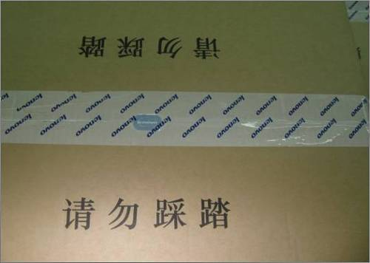 需供应商按照联想要求提供电子档，主要内容为指导用户进行物理连接和常见故障排除，内容由联想确认。 | OK 。需要Lenovo提供详细的内容以及BOM说明（尺寸，材质，大小）
保修证书 | 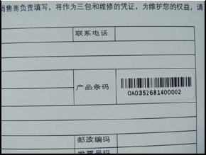 1) 1年保修证书（暂定一年） 2) 保修证书上的S/N条码标签 “三包凭证”一页S/N条码粘贴示意图如下 合格证上盖QC PASS印章，不需要盖日期印章，示意图如下： | OK。Lenovo提供保修卡的内容及artwork设计
维修名录 | 联想售后维修名录。 | 放在保修卡的后半部分
安装CD |  | 80mm or 120mm？包含内容？Artwork？建议在笔记本上预装软件移除CD
以太网线 |  | 无
包装盒 | 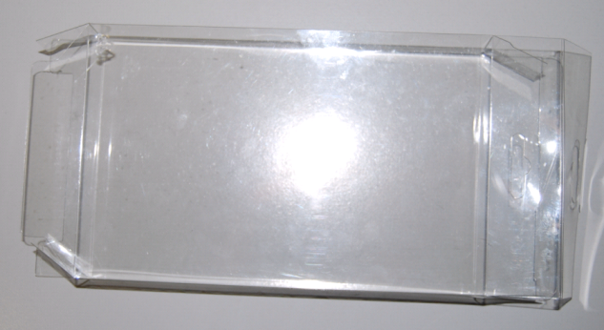 尺寸：220*120*30mm 材质：PET 正面及背面设计稿或图片： | Follow NETGEAR现有的包装盒。由NETGEAR提供包装盒的尺寸，Lenovo设计artwork
生产信息贴纸 | 内容： 产品名称、型号、生产日期、LCPN、EAN、SN | OK，需要Lenovo提供详细的BOM说明
联想防伪标签 | 尺寸：14×12mm | OK。如需向lenovo专用供应商购买，请尽快提供详细的联系方式以及价格，Foxcnn需要尽快开始跑内部流程
包装上的防盗贴 | 防盗贴材质：易碎纸（取消S型切口） 尺寸：38×20mm 粘贴位置及示意：专用防盗贴为易碎贴纸，在包装上下封口处各粘贴一个，再用透明胶带（要求：无lenovo logo）覆盖住防盗贴，防止运输中断裂。 | OK。需要Lenovo提供详细的BOM说明
运输包装箱 | 材质：A=A 尺寸：500*400*200mm 每箱产品数量：60个 设计稿或图片 注意：卡通箱底部需要印刷质量保证章，示意图如下： | OK。尺寸与每箱产品数量需要根据实际情况而定
卡通箱上的标签 | 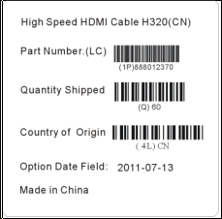 S/N条码标签的内容包括：条码、序列号（图中的序列号为示意）；高速HDMI线为60个一箱，卡通箱需要粘贴6个产品序列号标签，与内部产品序列号一一对应。 粘贴位置及示意： （下图标签为示意图，请以实际情况为准） | OK，需要联想提供详细的BOM说明
联想专用封箱带及专用防盗贴 | 防盗贴材质：易碎纸 尺寸：38×20mm 粘贴位置及示意：专用防盗贴为易碎贴纸，在卡通箱上下封口处各粘贴一个，再用联想专用封箱带（要求：有lenovo logo）封口。 注意：必须使用联想专用封箱带封箱，白底带有lenovo字样。 | OK 。需要Lenovo提供详细的BOM说明
 | 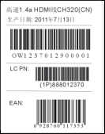 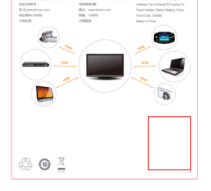

Destop Genie
 | Lenovo RFQ要求 | NETGEAR确认与建议 | Lenovo确认
中文名 | 联想无线路由助手 | OK
英文名 | Lenovo Wireless Router Assistant（TBD） | OK
软件兼容性要求 | 一款软件（包含其后续升级版本）能够cover所有IdeaPad系列机型，能够cover所有联想无线路由，能够兼容XP、Vista、Win7和Win8系统。首次出货要满足联想提出的指定机型的兼容性。 | XP SP3或以上版本，Win server不支持，其它OK
软件版本发布需求 | 软件需要做成两个版本，预装和网页下载的安装包为.exe的安装包，光盘中autorun的镜像。 | OK 。由lenovo提供下载的服务器。是否有其它具体的安装需求
文档约定 | 此需求规格说明书以“1、1.1、1.1.1 …”项目符号形式编排，依次表示了“大标题”、“次标题”、“子条目”优先级。 | OK

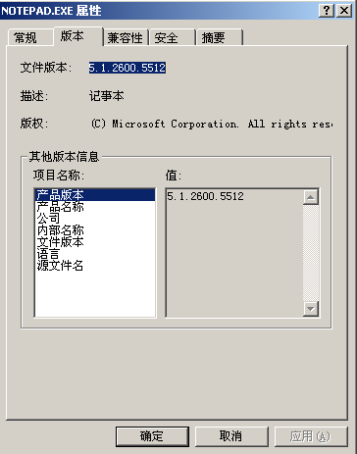
需求ID | 3.1.4 软件签名需求
描述 | 1) 要求本程序是经过签名的

 | 2)Win7/Vista用户帐户控制窗口：
 | 程序名称：Lenovo Wireless Router Assistant | OK，需提供lenovo接口人
 | 已验证的发布者：Lenovo（Beijing）Limited

备注 | Win8如有同类界面，参见上述第二条。 | OK

需求ID | 3.1.5 程序来源需求
描述 | 程序来源应该有以下三种
 | 1)预装在电脑端
 | 2)从随盒附赠的光盘autorun安装
 | 3)来自官方网站的下载

需求ID | 3.1.6 软件版本需求 | OK
描述 | 1) 路由背面应该标识说明本路由支持的最低软件版本号
 | 2)软件中应明显标注软件版本号，并给出相应的提示如何更新版本支持的路由列表。
 | 3)随盒的光盘应完美支持该路由
 | 4)软件供应商应给出并实时更新软件与路由&电脑的兼容性列表

需求ID | 3.1.7 自动升级需求（此处有悖论：如果无法上网，怎么升级） | OK,Lenovo提供升级服务器
描述 | 程序应该有自动升级功能，连接网站自动升级。
备注 | 可以选择是否自动升级或者手动升级。

需求ID | 3.1.8 界面要求 | Alpha版本的UI采用windows标准，beta采用联想的UI
描述 | 1) 采用联想确认的UI设计要求 | Lenovo提供UI与动画
 | 2) 界面图标设计体现应用的含义； | 动画是GIF格式，动画view无法自适应大小
 | 3)界面大小自适应屏幕大小，有一个缩小到最小值的限制，具体数值TBD。

需求ID | 3.1.9.1 操作系统“卸载或更新程序”（Win7）中用户可见的版本信息由以下内容组成 | OK
描述 | 1) 软件所包含的二进制文件（可执行文件、DLL文件等）需要包含以下版本信息：产品版本、产品名称、公司、内部名称、文件版本、语言、原文件名 | 所有信息由lenovo提供
 | 2) 其中公司的值为“Lenovo”
 | 3)软件中的二进制文件需要数字签名，由软件开发商负责进行数字签名。 | 由lenovo还是NETGEAR签名？

需求ID | 3.1.9.2
描述 | 1) 软件产品Logo和装饰性图案 (可选) | lenovo提供信息
 | 2)软件产品名称 | UI和所有的图片lenovo需要提供AI文件，便于修改大小
 | 3) 软件版本号
 | 4) BuildNumber (可选)
 | 5) 版权信息（对于多方版权申明，先写第三方公司版权信息，然后写Lenovo版权信息，如果部分版权为第三方公司，也需要申明）。
 | 如下图所示：

 | 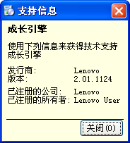

需求ID | 3.1.10 软件维护与升级要求 | OK
优先级 | 1
描述 | 软件开发还应承担对产品上市后对软件的bug修正和升级工作。

需求ID | 3.2 稳定性、容错性要求 | OK
优先级 | 1
描述 | 1) 安装、卸载和使用过程中不会出现死机、死循环等异常情况；
 | 2) 不能因为程序的启动和运行，引起其它软件不正常运行或者引起系统报错等；
 | 3) 程序的设计必须遵循良好的编程习惯，规范严谨，考虑周全，比如运行效率、存储效率、存储安全、输入输出效率的考虑等。

需求ID | 3.3 软件安全性要求 | 谁来提供检测报告？内部检测还是第三方检测？
优先级 | 1
描述 | 1) 不能影响操作系统和其他软件的功能；
 | 2) 能通过国内外主流防毒软件病毒检测，无病毒、木马和安全威胁报告。
备注 | 供应商应提供至少三款主流杀毒软件的无病毒木马检测报告。

需求ID | 3.4 性能需求
优先级 | 1
描述 | 软件启动时间不超过2秒； | 和电脑的硬件配置有关
 | 页面切换不超过1秒

需求ID | 3.5 软件用户图形界面设计的要求 | 见前面所述
优先级 | 1
描述 | 1、 采用联想认可的UI设计
 | 2、 界面图标设计体现应用的含义
 | 3、 界面大小自适应屏幕大小
 | 4、 DPI调整不影响软件的布局，不会发生错位、功能混乱等现象
备注 | 主图标设计参见右图，颜色和图案最
 | 终设计由联想输出。

Lenovo

需求ID | 3.6 语言要求 | 英文翻译由NETGEAR还是lenovo？
优先级 | 1
描述 | 1) 支持多语言架构，提供英文和中文版本。可通过安装时自动探测系统语言自动选择。首批出货暂时只支持中文
 | 2) 其他语言若需支持，另行协商。

需求ID | 3.7 帮助 | NETGEAR提供基本的操作指南和说明，由Lenovo润色和完成终版
优先级 | 1
描述 | 1) Chm或PDF格式。支持多语言架构，首批只提供中文版本
 | 2) 提供基本的操作指南和说明
 | 3) 牵扯硬件操作的内容由Lenovo提供
备注 | 预置在软件中。

Desktop软件流程

